BOM_XZ转接板_PCB_2025-09-09
序号 | 数量 | Comment | 位号 | Footprint
1 | 2 | 10uF | C1,C2 | C1206
2 | 1 | 弯针XH 3P 2.54 白色 | P1 | XH2.54
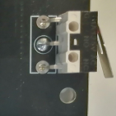
3 | 1 | 弯针微动端子限位开关下开 | SW1 | 弯针微动端子限位开关

板子要喷三防漆

